Beet Seed 3 завдання
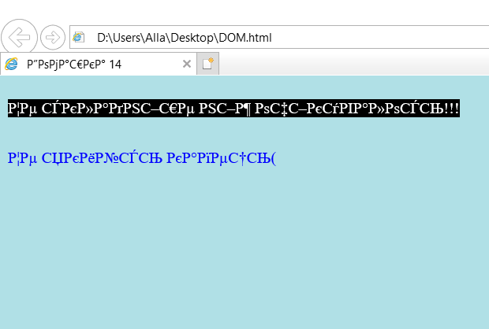
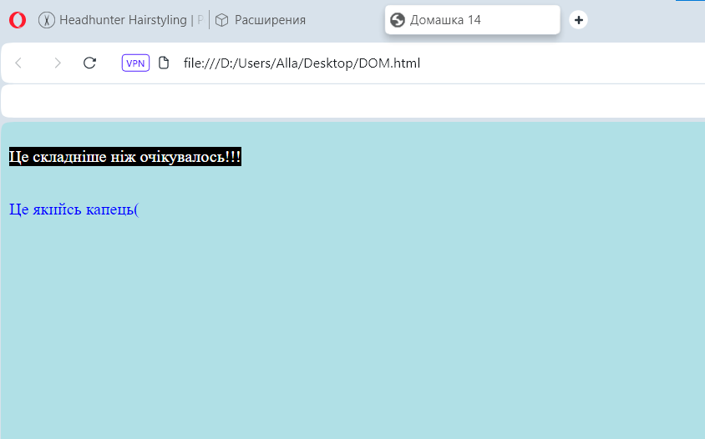
 | Google Chrome 124.0.6367.91 | FireFox v125 | Opera 109.0.5097.68 | Internet Explorer
Фон сторінки | powderblue | powderblue | powderblue | powderblue
Колір тексту першого абзацу | Білий | Білий | Білий | Білий
Фон першого абзацу | Чорний | Чорний | Чорний | Чорний
Колір тексту другого абзацу | Синій | Синій | Синій | Синій
Фон другого абзацу | Фон сторінки | Фон сторінки | Фон сторінки | Фон сторінки
Відображення тексту | Згідно заявленого | Згідно заявленого | Згідно заявленого | нечитабельний, відрізняється величиною шрифту
Знаки символів | + | + | + | +
Відображення назви сторінки | не відображається | відображається | відображається | відображається
Відступ між першим абзацом і верхом сторінки | наявний | відсутній | наявний | наявний
Відступ мід абзацем і параграфом | наявний | наявний | наявний | наявний

Google Chrome 124.0.6367.91 |  | FireFox v125
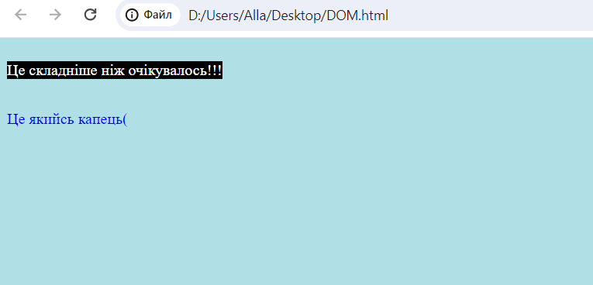
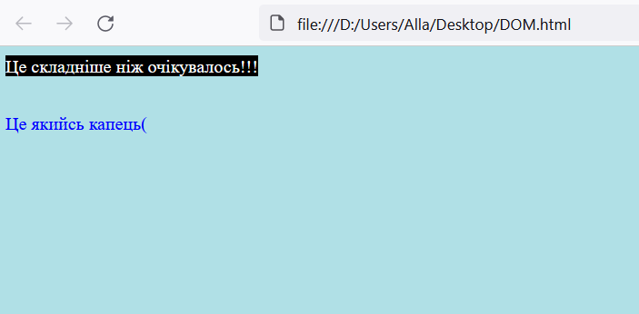

Internet Explorer |  | Opera 109.0.5097.68

